機台尺寸(CM)
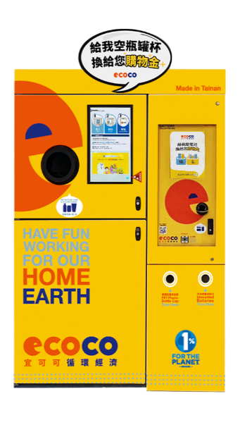 | 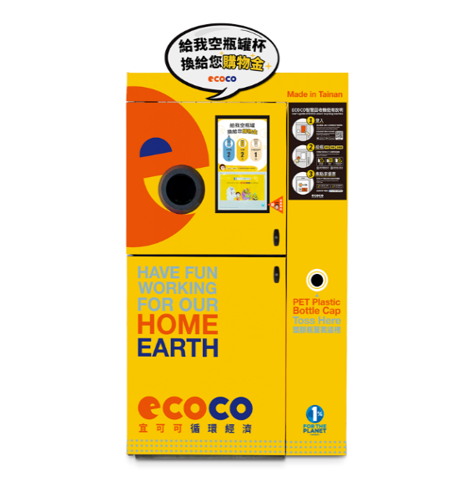 | 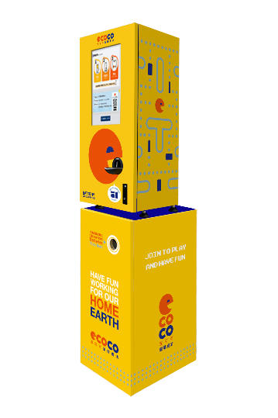 | 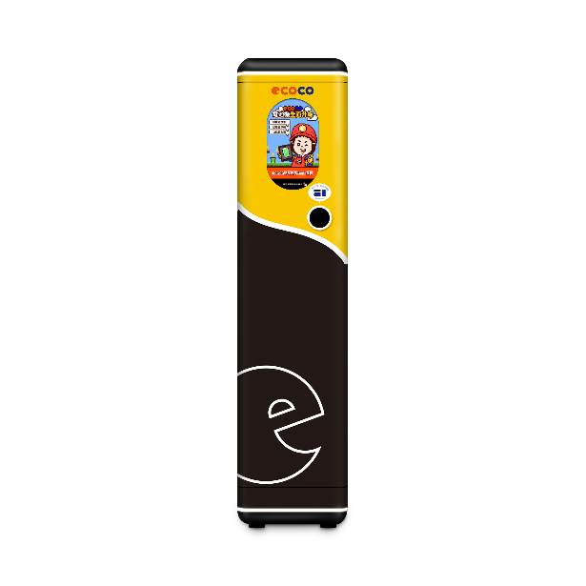 | 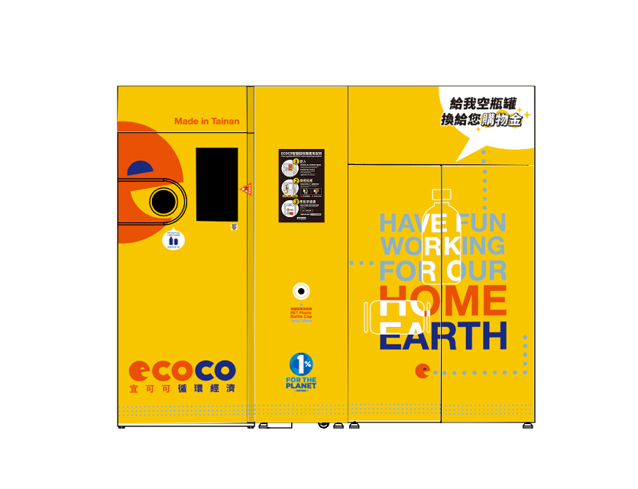 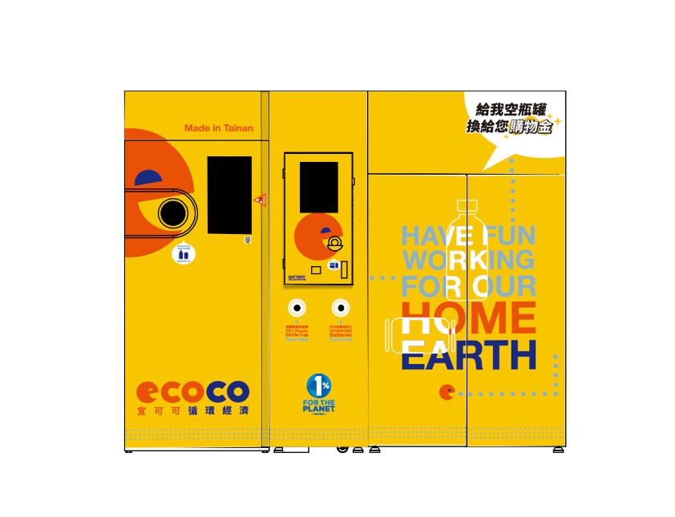 |  | 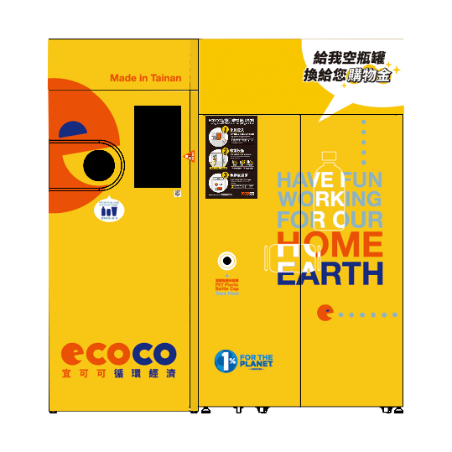 | 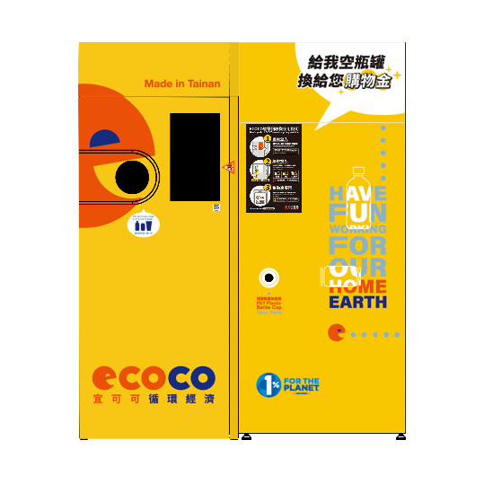 | 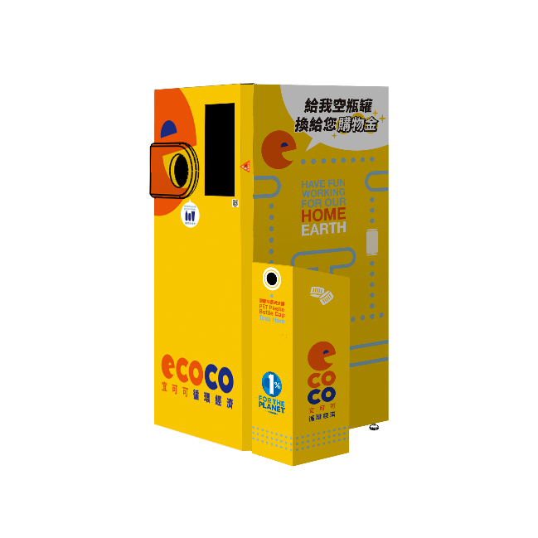 | 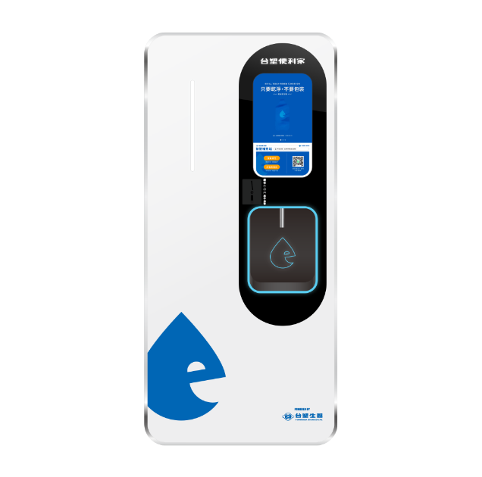
整合機 | 收瓶機 | ECOCO電池機(v2) | ECOCO電池機(v3) | 免換袋 增高版-厚(2.7) | 整合免換袋 增高版-厚(2.7) | 免換袋 高版-薄(2.1) | 免換袋 高版-薄(1.8) | Ai-4 單機 | 台塑便利家(v1)-洗寶 | 台塑便利家(v2)-水精靈
W140 x H205 x D90.8(含投瓶蓋) | W121 x H205 x D90.8(含投瓶蓋) | W41 x H162.3 x D47.8(不含腳柱) | W41 x H175 x D34(不含腳柱) | W268.3 x H220 x D112.9(含投瓶蓋) | W268.3x H220 x D118(含電池機蓋) | W208.3 x H220 x D112.9(含投瓶蓋) | W180.3 x H220 x D112.9(含投瓶蓋) | W111.5 x H190 x D93(含投瓶蓋) | W85 x H180 x D67 | W88 x H190 x D85

